Лист1
1 | -0.038733523546
2 | 0.10327485171
3 | 0.040099314812
4 | 0.10932927382
5 | 0.22030126008
6 | 0.22392405486
7 | 0.30063384982
8 | 0.36070925848
9 | 0.43674333297
10 | 0.36145796077
11 | 0.39352635348
12 | 0.37106679722
13 | 0.46272483017
14 | 0.5261911935
15 | 0.49018965286
16 | 0.60271577043
17 | 0.59491364894
18 | 0.60684866336
19 | 0.73065028011
20 | 0.71431055955
21 | 0.69543075591
22 | 0.72924625995
23 | 0.79003722586
24 | 0.87513377756
25 | 0.91430647467
26 | 0.78699639757
27 | 0.85925864821
28 | 0.92599075242
29 | 0.89320894055
30 | 0.97196925712
31 | 0.91751963229
32 | 1.0010230267
33 | 0.8976591106
34 | 1.0206326584
35 | 1.0806741548
36 | 1.051103195
37 | 0.90885447594
38 | 1.0179972092
39 | 0.94826819892
40 | 1.0173015507
41 | 0.93071638157
42 | 0.92024328352
43 | 0.88175837733
44 | 0.95647879182
45 | 0.85320785715
46 | 0.96912932218
47 | 0.86973225226
48 | 0.87364187642
49 | 0.87511267409
50 | 0.80920350373
...
x | y
1 | -0.038733523546
2 | 0.10327485171
3 | 0.040099314812
4 | 0.10932927382
5 | 0.22030126008
6 | 0.22392405486
7 | 0.30063384982
8 | 0.36070925848
9 | 0.43674333297
10 | 0.36145796077
11 | 0.39352635348
12 | 0.37106679722
13 | 0.46272483017
14 | 0.5261911935
15 | 0.49018965286
16 | 0.60271577043
17 | 0.59491364894
18 | 0.60684866336
19 | 0.73065028011
20 | 0.71431055955
21 | 0.69543075591
22 | 0.72924625995
23 | 0.79003722586
24 | 0.87513377756
25 | 0.91430647467
26 | 0.78699639757
27 | 0.85925864821
28 | 0.92599075242
29 | 0.89320894055
30 | 0.97196925712
31 | 0.91751963229
32 | 1.0010230267
33 | 0.8976591106
34 | 1.0206326584
35 | 1.0806741548
36 | 1.051103195
37 | 0.90885447594
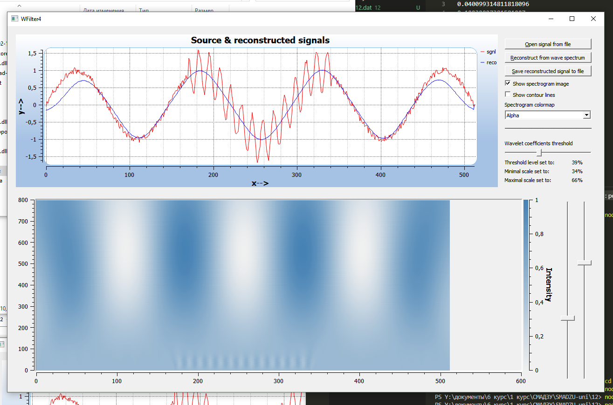
38 | 1.0179972092
39 | 0.94826819892
40 | 1.0173015507
41 | 0.93071638157
42 | 0.92024328352
43 | 0.88175837733
44 | 0.95647879182
45 | 0.85320785715
46 | 0.96912932218
47 | 0.86973225226
48 | 0.87364187642
49 | 0.87511267409
50 | 0.80920350373
51 | 0.86708896033
52 | 0.85570498942
53 | 0.76219630389
54 | 0.83709925908
55 | 0.70624793003
56 | 0.77837856103
57 | 0.66253896094
58 | 0.61814715831
59 | 0.50259826456
60 | 0.49039934199
61 | 0.50594443698
62 | 0.48679430122
63 | 0.35722276971
64 | 0.47065618425
65 | 0.29426438449
66 | 0.35369741216
67 | 0.36734434213
68 | 0.35406932362
69 | 0.12961840982
70 | 0.21734780731
71 | 0.17991402105
72 | 0.082694589643
73 | 0.13243591235
74 | -0.083872202911
75 | -0.05477592188
76 | -0.16032096454
77 | -0.029995262486
78 | -0.19570698227
79 | -0.25702129888
80 | -0.26932976844
81 | -0.37155577407
82 | -0.41001789831
83 | -0.37537071476
84 | -0.36775875888
85 | -0.50345314911
86 | -0.44751253453
87 | -0.49862446473
88 | -0.62647534281
89 | -0.68163201092
90 | -0.55476420325
91 | -0.62695085535
92 | -0.62522686985
93 | -0.80210178271
94 | -0.80376007311
95 | -0.76555205174
96 | -0.81616025879
97 | -0.92942798459
98 | -0.84246637594
99 | -0.79070286642
100 | -0.91585551138
101 | -0.94068733468
102 | -0.90878621568
103 | -1.0270765247
104 | -0.93740350066
105 | -1.0559382577
106 | -0.97465244602
107 | -1.007651635
108 | -0.92443369926
109 | -0.93655136591
110 | -0.9172205165
111 | -0.92241958405
112 | -1.0939008648
113 | -0.95994628821
114 | -0.94711085
115 | -0.96768105642
116 | -0.89833817574
117 | -0.91735361303
118 | -0.85964885283
119 | -0.96449633174
120 | -0.95183712253
121 | -0.94769161662
122 | -0.92431585721
123 | -0.89400776438
124 | -0.87038102575
125 | -0.74245848655
126 | -0.70828249959
127 | -0.67397173951
128 | -0.79465627064
129 | -0.69181936043
130 | -0.63098343817
131 | -0.54815992624
132 | -0.6415054442
133 | -0.48036480481
134 | -0.52708015669
135 | -0.47375825659
136 | -0.43239820572
137 | -0.44746972727
138 | -0.45062793825
139 | -0.30231293988
140 | -0.25014223525
141 | -0.34023412524
142 | -0.20564334794
143 | -0.14659623024
144 | -0.11509202561
145 | -0.15884570468
146 | -0.053862107648
147 | 0.097667658508
148 | 0.073370132308
149 | 0.13879010556
150 | 0.14059867662
151 | 0.1631463371
152 | 0.283959454
153 | 0.31825919887
154 | 0.33381701768
155 | 0.39069209008
156 | 0.42030137117
157 | 0.41753950646
158 | 0.4251495829
159 | 0.56456348921
160 | 0.46308414
161 | 0.63267245664
162 | 0.50211184658
163 | 0.67372290644
164 | 0.70535694454
165 | 0.61340563791
166 | 0.76329134506
167 | 0.730331972
168 | 0.86328475796
169 | 0.77567166426
170 | 0.77286648797
171 | 1.3573368774
172 | 1.2937008468
173 | 1.0985956829
174 | 0.70308359475
175 | 0.61841438232
176 | 0.39031492518
177 | 0.33617619627
178 | 0.40571203346
179 | 0.77813900925
180 | 0.94749871083
181 | 1.32301774
182 | 1.6011279724
183 | 1.5891611681
184 | 1.4452366517
185 | 1.3442639366
186 | 1.1280672778
187 | 0.67541419067
188 | 0.55187121249
189 | 0.4377847425
190 | 0.28987407477
191 | 0.59793262409
192 | 0.83869968503
193 | 1.0183557621
194 | 1.1868695671
195 | 1.5296359609
196 | 1.4077614244
197 | 1.4211131685
198 | 1.0488917817
199 | 0.8013404545
200 | 0.47052357384
201 | 0.2458353547
202 | 0.14799006304
203 | 0.15141485737
204 | 0.25384078574
205 | 0.51541439298
206 | 0.80472368674
207 | 0.94076542631
208 | 1.0843800945
209 | 0.97392082701
210 | 0.87163211768
211 | 0.5972817192
212 | 0.31634094429
213 | -0.099275841023
214 | -0.24367610198
215 | -0.44348740029
216 | -0.41445324254
217 | -0.18125650394
218 | -0.0046424639273
219 | 0.29788948262
220 | 0.49988183465
221 | 0.60251182845
222 | 0.4649917969
223 | 0.22164286131
224 | 0.042758070937
225 | -0.35527855504
226 | -0.7112677105
227 | -0.81627879013
228 | -0.85085726988
229 | -0.80671594791
230 | -0.78046827221
231 | -0.40802350719
232 | -0.12212198063
233 | -0.10946347083
234 | -0.019722071545
235 | -0.009816545189
236 | -0.29154003754
237 | -0.4752026616
238 | -0.86898992575
239 | -1.1108908916
240 | -1.2875811976
241 | -1.3166164681
242 | -1.3181595283
243 | -1.0507915537
244 | -0.79118532337
245 | -0.4674051589
246 | -0.39725386521
247 | -0.21978278999
248 | -0.45888420872
249 | -0.62396890987
250 | -0.96375177339
251 | -1.264442358
252 | -1.4900058696
253 | -1.6723217745
254 | -1.5598323307
255 | -1.3180510962
256 | -1.2066765986
257 | -0.80007996516
258 | -0.61821896154
259 | -0.46746666801
260 | -0.44518013451
261 | -0.53523668091
262 | -0.79981239665
263 | -0.98943162238
264 | -1.3256836905
265 | -1.4574553486
266 | -1.6155091423
267 | -1.4966997563
268 | -1.158371062
269 | -0.94510646982
270 | -0.55194068332
271 | -0.38355063913
272 | -0.15525009134
273 | -0.26379989352
274 | -0.31989253321
275 | -0.56540416332
276 | -0.69624956534
277 | -0.91553231655
278 | -1.1323654622
279 | -1.1511410076
280 | -1.1243651078
281 | -0.88920032796
282 | -0.57041860027
283 | -0.14561117318
284 | 0.10603849948
285 | 0.28651939021
286 | 0.21306496054
287 | 0.079959713233
288 | 0.011839499042
289 | -0.35056456857
290 | -0.48669250916
291 | -0.6093941274
292 | -0.67718590594
293 | -0.53346472965
294 | -0.26702474248
295 | 0.13509038579
296 | 0.35701414687
297 | 0.63312097596
298 | 0.80198409634
299 | 0.79073390885
300 | 0.60128712241
301 | 0.46684377815
302 | 0.23910709734
303 | -0.039943420411
304 | -0.20769758283
305 | -0.16042991422
306 | 0.050200663868
307 | 0.45250998428
308 | 0.74413013686
309 | 0.9819866491
310 | 1.2531461586
311 | 1.2118796618
312 | 1.309763461
313 | 1.0012680225
314 | 0.87258515853
315 | 0.46799801348
316 | 0.27691027546
317 | 0.26093965701
318 | 0.40086900845
319 | 0.5964451833
320 | 0.85850136413
321 | 1.0207069155
322 | 1.3394812666
323 | 1.5392250842
324 | 1.5078161807
325 | 1.4162708933
326 | 1.2597923572
327 | 0.99683030646
328 | 0.64845574985
329 | 0.37230228117
330 | 0.34569820357
331 | 0.38798551486
332 | 0.63014053814
333 | 0.86430145746
334 | 1.2911231729
335 | 1.4233316394
336 | 1.4621755055
337 | 1.5150342898
338 | 1.4147553553
339 | 1.1101369076
340 | 0.72419887408
341 | 0.54040733812
342 | 0.76433846303
343 | 0.77514144359
344 | 0.8536191192
345 | 0.7601658957
346 | 0.74375929409
347 | 0.80520964594
348 | 0.60687148298
349 | 0.70680287781
350 | 0.57410614757
351 | 0.51760122513
352 | 0.59285378704
353 | 0.60607094917
354 | 0.45516034337
355 | 0.47695002052
356 | 0.31903855704
357 | 0.31881549152
358 | 0.32855064502
359 | 0.39183945394
360 | 0.27219959073
361 | 0.17784582437
362 | 0.17928388357
363 | 0.075779660944
364 | -0.012427325242
365 | -0.016380204896
366 | 0.087952115162
367 | -0.024125355347
368 | -0.019492121208
369 | -0.1946493244
370 | -0.12868640838
371 | -0.1273401634
372 | -0.20958488597
373 | -0.27166239867
374 | -0.27824375541
375 | -0.46757505661
376 | -0.35784245034
377 | -0.44269453266
378 | -0.52846485013
379 | -0.5375041516
380 | -0.49594462504
381 | -0.62894748532
382 | -0.60644218659
383 | -0.58477550269
384 | -0.61182609391
385 | -0.80507468625
386 | -0.66892141139
387 | -0.72589876179
388 | -0.78825507131
389 | -0.91353363475
390 | -0.89811737054
391 | -0.811877962
392 | -0.84287669094
393 | -1.0095253535
394 | -0.90963026532
395 | -0.87584520178
396 | -0.91572559321
397 | -0.94623320498
398 | -1.0535690544
399 | -1.0085940172
400 | -1.0009021936
401 | -1.0646459983
402 | -1.0205410853
403 | -1.0108050652
404 | -1.0453464755
405 | -0.89977321533
406 | -1.0183009917
407 | -1.01351466
408 | -0.99926099865
409 | -0.95136504554
410 | -0.8802708324
411 | -0.93805527684
412 | -0.86708258009
413 | -0.98792344569
414 | -0.89507095591
415 | -0.86293289525
416 | -0.81678226152
417 | -0.85919944532
418 | -0.83949404928
419 | -0.70435871553
420 | -0.67820476972
421 | -0.75731458715
422 | -0.68605377823
423 | -0.54311189073
424 | -0.6822713934
425 | -0.51032195643
426 | -0.52785348215
427 | -0.57923064692
428 | -0.53451210213
429 | -0.4447026049
430 | -0.46422787429
431 | -0.33190343428
432 | -0.21491456694
433 | -0.2683406948
434 | -0.17717522115
435 | -0.26123377546
436 | -0.084167796575
437 | -0.077093050705
438 | -0.11858560211
439 | -0.099889051762
440 | -0.019445724562
441 | 0.18508923142
442 | 0.044115441909
443 | 0.24597568934
444 | 0.12634379096
445 | 0.34428124795
446 | 0.30979223057
447 | 0.35607547916
448 | 0.27918492909
449 | 0.46311001311
450 | 0.42504373988
451 | 0.54414045027
452 | 0.62936053545
453 | 0.65522272244
454 | 0.62312993684
455 | 0.56118199887
456 | 0.66964842777
457 | 0.69597018598
458 | 0.6976261264
459 | 0.79804933397
460 | 0.84844954721
461 | 0.7733617908
462 | 0.89409882948
463 | 0.92210704704
464 | 0.80068085592
465 | 0.91532495402
466 | 0.99942254931
467 | 1.0121833228
468 | 0.90690285183
469 | 0.91518198431
470 | 0.90824677969
471 | 0.91699118878
472 | 0.95591774984
473 | 0.94260033928
474 | 1.0935204007
475 | 0.99879361567
476 | 1.0602173794
477 | 1.0476370987
478 | 1.078926498
479 | 0.99355261857
480 | 1.0038151998
481 | 0.94523231297
482 | 0.88377339073
483 | 0.91245028005
484 | 0.88814413348
485 | 0.87403342107
486 | 0.81874757425
487 | 0.84197541787
488 | 0.80395141532
489 | 0.89599588192
490 | 0.84914978089
491 | 0.7222938223
492 | 0.79524522582
493 | 0.69906931188
494 | 0.77749804452
495 | 0.58489505487
496 | 0.57476337765
497 | 0.66575844237
498 | 0.63829381751
499 | 0.48790337749
500 | 0.53748544117
501 | 0.42648615045
502 | 0.33994698185
503 | 0.35907607395
504 | 0.24803181936
505 | 0.38607807562
506 | 0.29559281765
507 | 0.2425106546
508 | 0.11938393682
509 | 0.13759493255
510 | 0.14369660733
511 | -0.029700667228
512 | 0.0052298419468

